Rapport info

Holdbarhets Rapport

 | Trykk F10 for å vise seleksjoner for rapport

 |  | Rapport Statistikker
Rapporten Inneholder
- Vis gjenværende holdbarhet på alle fabrikk batcher.
- Bruk rapporten for å identifisere beholdningsposter før utløpsdato for å ta tiltak for å unngå feilkost
- Det er mulig å gruppere gjenstående holdbarhetsdager i 3 grupperinger

- Det er laget en ny holdbarhetsrapport som viser vare med intern holdbarhet < 50dager og forventet rest basert på prognose ved utgått dato

- NB: Dersom intern holdbarhet ikke er oppgitt i Gen. fabrikkdata / lagring 1 perspektivet
brukes ant dager som evt ligger i PRICAT perspektivt

- Seleksjonsverdier - Minst en av mørk gule utvalg må velges. Lys gul er valgfri
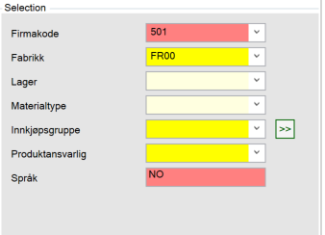

Brukerinstruks
- Oversikts-folder viser lagerverdi innenfor valgte intervaller
- Du kan selv justere antall dager du ønsker inndeling på
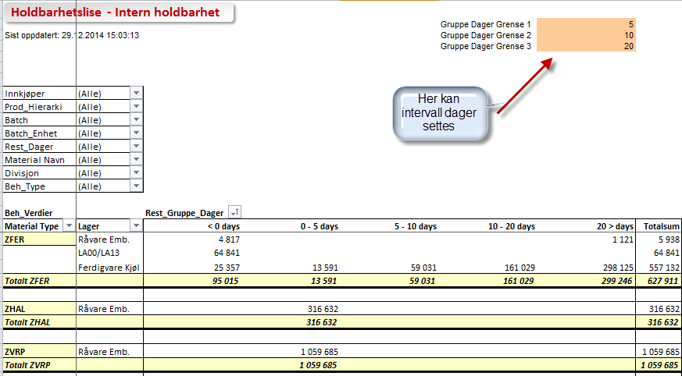

- Detaljer-rapporter viser detaljer rundt beholdningspost pr batch og dato. Det er 4 datoer knyttet til ferdigvaren ; Produksjon, Intern, Distribunal (grossist) og Total
Dato du ønsker som referansedato i rapporten (Ref.dato) angis i menyen (se pil under). Herfra beregnes rest antall dager (Rest_Dager)
Videre vises i rapport for ferdigvarer holdbarhetsdager totalt, internt og hos grossist.
- Det er mulig å legge inn kommentar til den enkelte beholdingspost / batch dersom tiltak iverksettes. Dette lagres og vil også ses av andre. Dobbelklikk i felt for å legge til kommentar.
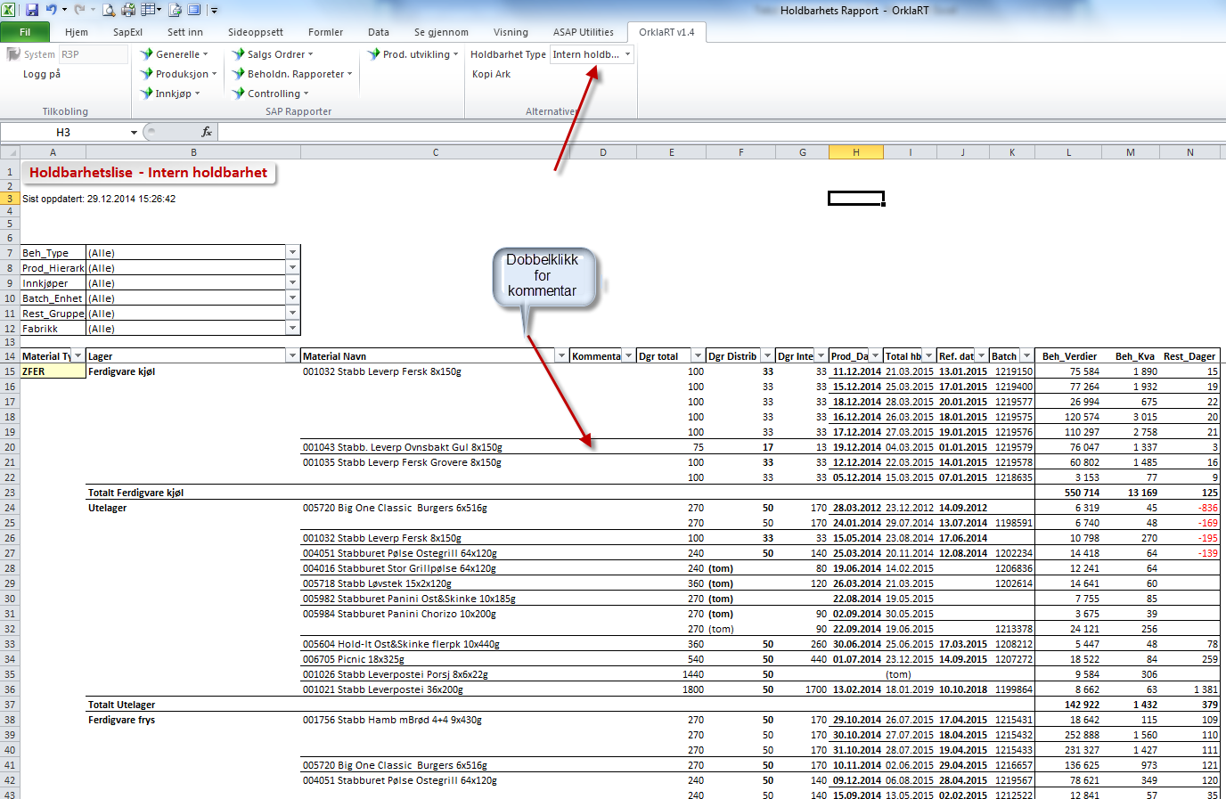

Ukurans - folderen tar utgangspunkt i de varer som har mindre enn 50 dager igjen på intern holdbarhet.
Basert på prognose, beregnes forventet utgått kvantum pr batch.
Dersom rest dager er positivt når batchen går ut på intern holdbarhet, skal tiltak iverksettes for å få solgt varen gjennom ukentlig S&OP-møter med markedsansvarlige

Oversikt
Holdbarhetsliste - Intern holdbarhet
 |  |  |  |  | Gruppe Dager Grense 1 | 5
0 |  |  |  |  | Gruppe Dager Grense 2 | 10
 |  |  |  |  | Gruppe Dager Grense 3 | 20

Innkjøper | (All)
Prod_Hierarki | (All)
Lab | (All)
Material Navn | (All)
Batch | (All)
Batch_Enhet | (All)
Rest_Dager | (All)
Divisjon | (All)
Beh_Type | (All)

Beh_Verdier |  | Rest_Gruppe_Dager
Material Type | Lager | 10 - 20 days | 20 > days | Grand Total
ZFER | #VALUE! |  | 123 | 123
ZFER Total |  |  | 123 | 123

ZHAL | #VALUE! | 0 |  | 0
ZHAL Total |  | 0 |  | 0

Grand Total |  | 0 | 123 | 123

Detaljer
Holdbarhetsliste - Intern holdbarhet

0
Beh_Type | (All)
Prod_Hierarki | (All)
Innkjøper | (All)
Batch_Enhet | (All)
Lab | (All)
Divisjon | (All)
Material Type | (All)
Rest_Gruppe_Dager | (All)
Fabrikk | (All)
Mat.status | (All)
Mat.planlegger | (All)

Lager | Material Navn | Kommentarer | Dgr total | Dgr Distrib | Dgr Internt | Prod_Dato | Total hb dat | Ref. dato | Batch | Beh_Verdier | Beh_Kva | Rest_Dager
#VALUE! | 001756 Stabb Hamb mBrød 4+4 9x430g |  | 720 | 20 | 0 | 0:00:00 | 24.02.2013 | 2015-02-05 | 0 | 123 | 24 | 572
 | 004112 Stabb Kyllingburger forstekt 40x140g |  | 540 | -10 | 0 | 2012-09-28 | 26.05.2013 |  | 1170847 | 0 | 1,084 | 124
 | 069336 Kebab til pizza 30x30mm, fryst |  | 720 | 10 | 0 | 2013-02-13 | 13.05.2013 |  | 1178429 | 0 | 4,647 | 10

Grand Total |  |  |  |  |  |  |  |  |  | 123 | 5,755 | 706

Restbeholdn
Holdbarhetsliste – Ukurans – beregning rest kvantum batch ved utgått dato

0
Beh_Type | Fritt
Innkjøper | (All)
Batch_Enhet | (All)
Material Type | (All)
Lab | (All)
Divisjon | (All)
Rest_Gruppe_Dager | (All)
Fabrikk | (All)
Utg.int holdb | Ja
Mat.planlegger | (All)
Mat.status | (All)

Prod_Hierarki | Material Navn | Kommentarer | Dgr total | Dgr Distrib | Dgr Internt | Prod_Dato | Total hb dat | Ref. dato | Lager | Batch | Beh_Verdier | Beh_Kva | Rest_Dager | Utgått kv btch | Utgått TPK | Utgått_Verdier
BURGER, DV | 001756 Stabb Hamb mBrød 4+4 9x430g |  | 720 | 20 | 0 | 0:00:00 | 24.02.2013 | 2015-02-05 | #VALUE! | 0 | 123 | 24 | 572 | 2 | 0.0 | 10

Grand Total |  |  |  |  |  |  |  |  |  |  | 123 | 24 | 572 | 2 | 0.0 | 10

